表紙131
2016東京インドア町田大会131各部成績表

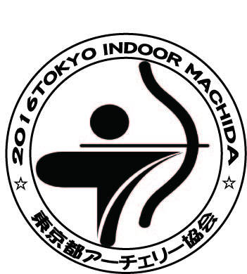

 | 日 時 平成２８年１月３１日（日）
 | 場 所 町田市立総合体育館
 | 主 催 東京都アーチェリー協会
 | 後 援 東京新聞
 | 東京中日スポーツ
 | 出 店 渋谷アーチェリー
 | ＪＰアーチェリー

